Lib 01
 | python lib
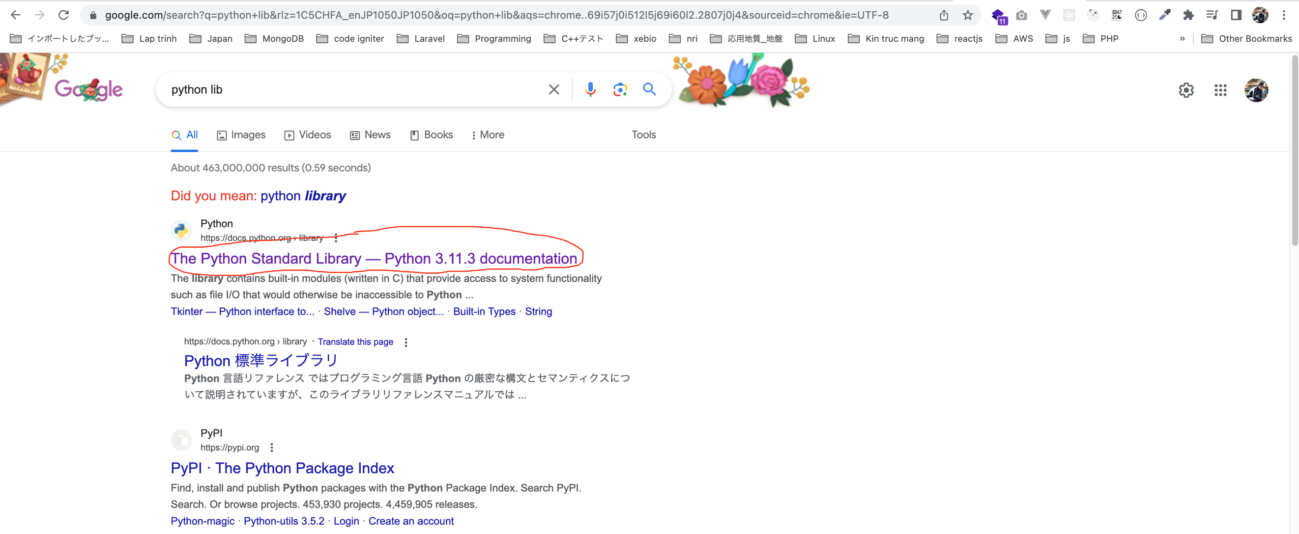

 | https://docs.python.org/3/library/

構成
 | 1.Lap-trinh-python
 |  | 1.chuong-trinh-dau-tien
 |  |  | 1.hello.py
 |  | 2.lam-viec-voi-cac-kieu-du-lieu
 |  |  | 01_variable.py
 |  |  | 02_number.py
 |  |  | 03_string_01.py
 |  |  | 03_string_02.py
 |  |  | 03_string_03.py
 |  |  | 03_string_04.py
 |  |  | 04_list_01.py
 |  |  | 04_list_02.py
 |  |  | 04_list_03.py
 |  |  | 05_dictionary.py
 |  | 3.controll-Statements-if-elseif-while-do-forloop
 |  |  | 01_ifelse.py
 |  |  | 02_for.py
 |  |  | 03_while.py
 |  |  | 04_break_continue.py
 |  | 4.xay-dung-function
 |  |  | 01_simple.py
 |  |  | 02_return.py
 |  | 5.su-dung-labrary
 |  |  | 01_math_01.py |  |  | → | new
 |  |  | 01_math_02.py |  |  | → | new
 |  |  | 01_math_03.py |  |  | → | new
 | exe
 |  | exe_01_shape.py
 |  | exe_02_swap.py
 |  | exe_03_birthday.py
 |  | exe_04_tag.py
 |  | exe_05_extension.py
 |  | exe_06_nnn.py
 |  | exe_07_range_01.py
 |  | exe_07_range_02.py
 |  | exe_08_count.py
 |  | exe_09_longest.py
 |  | exe_10_func.py

python/1.Lap-trinh-python/5.su-dung-labrary/01_math_01.py
 | import math

 | print(math.sqrt(25)) |  |  | → | Tính căn bậc 2
 | print(math.floor(2.9)) |  |  | → | Làm tròn xuống
 | print(math.ceil(2.2)) |  |  | → | Làm tròn lên
 | print(math.pow(2,3)) |  |  | → | Hàm tính mũ

 | python3 01_math_01.py

python/1.Lap-trinh-python/5.su-dung-labrary/01_math_02.py
 | import math as m |  |  | → | Đặt lại tên

 | print(m.sqrt(25))
 | print(m.floor(2.9))
 | print(m.ceil(2.2))
 | print(m.pow(2,3))

 | python3 01_math_02.py

python/1.Lap-trinh-python/5.su-dung-labrary/01_math_03.py
 | from math import sqrt, pow, ceil |  |  | → | Chỉ import các method cần thiết để dùng

 | print(sqrt(25)) |  |  | → | Gọi trực tiếp sqrt() mà không cần phải math.sqrt()
 | print(pow(2,3))
 | print(ceil(2.2))

 | python3 01_math_03.py

